促销功能模块
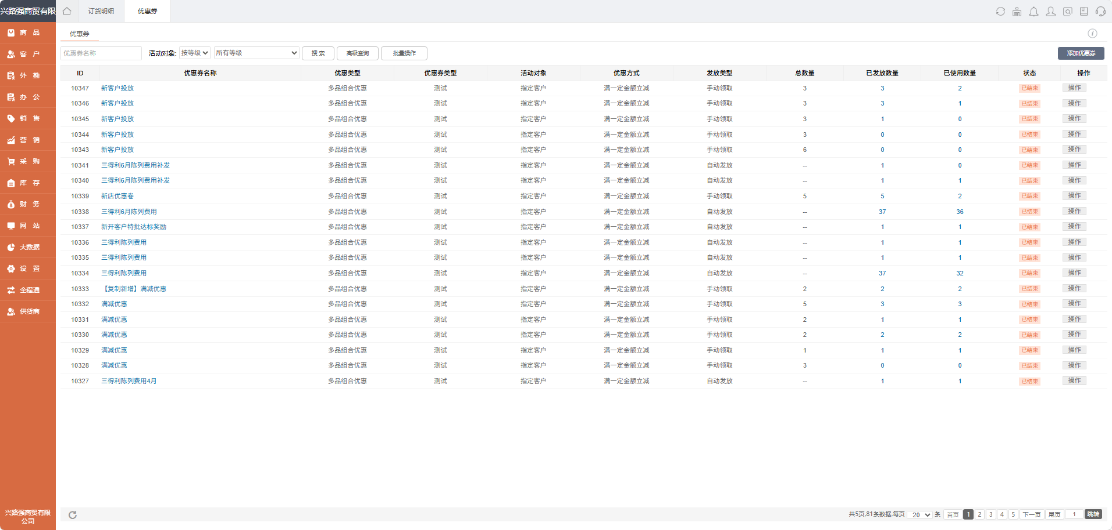
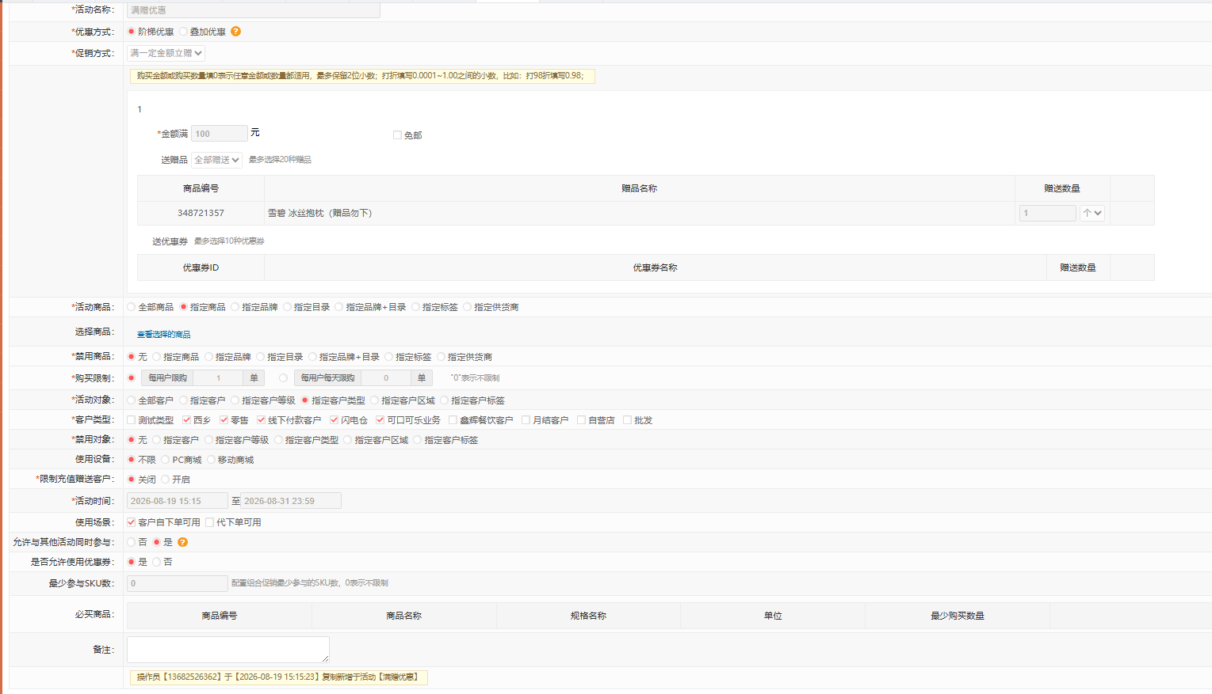
功能 | 例子 | 用途 | 链接
满减 | 满100立减30优惠劵（可以指定品牌） | 客户激活 | 组合满赠满减!A1
满赠 | 满100雪碧送雪碧包枕
套餐（组合促销） | 500可乐+雪碧打9折 | 激活
优惠劵 | 满100返30优惠劵（可以指定品牌） | 促销 | 优惠劵发放明细!A1
定额优惠劵 | 指定客户直接发200优惠劵（可以指定品牌） | 陈列费
定向发券（满减，券形式） | 客户先领券，满足条件后可以自动抵扣 | 券最大化使用

 |  |  |  |  |  |  |  |  |  |  | 选择活动批量配置
 |  |  |  |  |  |  |  |  |  |  | 选择活动导数
例子
活动ID | 活动名称 | 优惠类型 | 优惠券类型 | 活动对象 | 优惠方式 | 发放类型 | 总数量 | 已发放数量 | 已使用数量 | 状态 | 操作
10347 | 【优惠劵】新客户投放 | 多品组合优惠 | 测试 | 指定客户 | 满一定金额立减 | 手动领取 | 3 | 3 | 2 | 已结束 | 操作
10349 | 【优惠劵】可口可乐6月陈列费 | 多品组合优惠 | 测试 | 指定客户 | 满一定金额立减 | 手动领取 | 3 | 3 | 1 | 已结束 | 操作
10332 | 【满减】2L可口可乐500减30元 | 多品组合优惠 | 测试 | 指定客户 | 满一定金额立减 | 手动领取 | 5 | 3 | 3 | 已结束 | 操作

商品
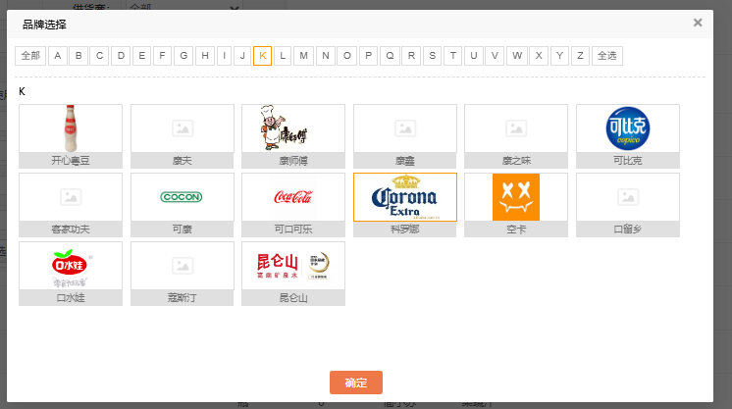
更新日期: | 2025/P5 |  |  | 备注：如产品为多包装，则F列“单位条码”为整组条码，否则为单罐条码
品牌 | 口味 | 包装 | 容量 | 单位条码 | 整箱条码 | 数量/箱 | 产品代码 | 品名 | 备注
可口可乐 | 原味 | 玻璃瓶 | 200毫升 |  | 6928804015850 | 24瓶 | 1948 | [可口可乐]汽水
 |  | 玻璃瓶 | 275毫升 | 6928804019117 | 6928804019209 | 12瓶 | 3664 | [可口可乐]汽水
 |  | 普罐装 | 330毫升 | 6928804011142 | 6928804011166 | 24罐 | 2351 | [可口可乐]汽水
 |  |  | 6*330毫升 | 6928804011159 | 6928804012538 | 4组 | 2352 | [可口可乐]汽水
 |  | 摩登罐装 | 6*330毫升 | 6928804014587 | 6928804014624 | 4组 | 3141 | [可口可乐]汽水
 |  | 摩登罐装 | 330毫升 | 6928804014570 | 6928804016734 | 12罐 | 3195 | [可口可乐]汽水
 |  | 摩登罐装 | 330毫升 | 6928804014570 | 6928804014617 | 24罐 | 3136 | [可口可乐]汽水
 |  | 迷你罐 | 200毫升 | 6928804015904 | 6928804016185 | 24罐 | 3216 | [可口可乐]汽水
 |  |  | 8*200毫升 | 6928804017038 | 6928804017076 | 3组 | 3383 | [可口可乐]汽水
 |  |  | 12*200毫升 | 6928804016024 | 6928804016031 | 2组 | 3217 | [可口可乐]汽水
 |  | 塑料瓶 | 248毫升 | 6928804025149 | 6928804025187 | 24瓶 | 4334 | [可口可乐]汽水
 |  |  | 300毫升 | 6928804011128 | 6928804012064 | 24瓶 | 2737 | [可口可乐]汽水
 |  |  | 300毫升 | 6928804011128 | 6928804011692 | 12瓶 | 3103 | [可口可乐]汽水
 |  |  | 500毫升 | 6928804011173 | 6928804011197 | 24瓶 | 1344 | [可口可乐]汽水
 |  |  | 680毫升 | 6928804014877 | 6928804014938 | 12瓶 | 3155 | [可口可乐]汽水
 |  |  | 1.25升 | 6928804011203 | 6928804011210 | 12瓶 | 1342 | [可口可乐]汽水
 |  |  | 2升 | 6928804011227 | 6928804011234 | 6瓶 | 1343 | [可口可乐]汽水
 | 香草味 | 摩登罐装 | 330毫升 | 6928804016956 | 6928804018073 | 12罐 | 3487 | 香草味[可口可乐]汽水
 |  | 塑料瓶 | 500毫升 | 6928804011111 | 6928804012606 | 24瓶 | 1060 | 香草味[可口可乐]汽水
 |  | 塑料瓶 | 500毫升 | 6928804011111 | 6928804014563 | 12罐 | 2202 | 香草味[可口可乐]汽水
 | 蜜桃味 | 塑料瓶 | 500毫升 | 6928804022537 | 6928804022544 | 12罐 | 4042 | 蜜桃味[可口可乐]汽水
 | 可口可乐益生元 | 摩登罐 | 330毫升 | 6928804017267 | 6928804017366 | 12罐 | 3426 | [可口可乐]纤维+汽水
 |  | 塑料瓶 | 500毫升 | 6928804016970 | 6928804016987 | 12瓶 | 3375 | [可口可乐]纤维+汽水
 |  | 塑料瓶 | 400毫升 | 6928804018509 | 6928804018516 | 12瓶 | 3519 | [可口可乐][咖啡+]汽水 | 仅粤东/KA
 |  | 摩登罐装 | 330毫升 | 6928804021592 | 6928804021608 | 24罐 | 3976 | [可口可乐]汽水-星河漫步季节限定
零度可口可乐 | 无糖 | 摩登罐装 | 330毫升 | 6928804010091 | 6928804018004 | 12罐 | 3475 | [零度可口可乐]汽水
 |  | 摩登罐装 | 6*330毫升 | 6928804014631 | 6928804015515 | 4组 | 3196 | [零度可口可乐]汽水
 |  | 普罐装 | 330毫升 | 6928804020731 | 6928804023466 | 24罐 | 2361 | [零度可口可乐]汽水
 |  |  | 6*330毫升 | 6928804020748 | 6928804020755 | 4组 | 2405 | [零度可口可乐]汽水
 |  | 迷你罐 | 200毫升 | 6928804016871 | 6928804016901 | 24罐 | 3357 | [零度可口可乐]汽水
 |  | 迷你罐 | 12*200毫升 | 6928804016888 | 6928804016895 | 2组 | 3358 | [零度可口可乐]汽水
 |  | 迷你罐 | 8*200毫升 | 6928804017069 | 6928804017106 | 3组 | 3386 | [零度可口可乐]汽水
 |  | 塑料瓶 | 248毫升 | 6928804025170 | 6928804025217 | 24瓶 | 4337 | [零度可口可乐]汽水
 |  | 塑料瓶 | 300毫升 | 6928804015157 | 6928804015140 | 12瓶 | 3178 | [零度可口可乐]汽水
 |  | 塑料瓶 | 500毫升 | 6928804010114 | 6928804010138 | 12瓶 | 2556 | [零度可口可乐]汽水
 |  | 塑料瓶 | 680毫升 | 6928804018196 | 6928804018202 | 12瓶 | 3503 | [零度可口可乐]汽水
 |  | 塑料瓶 | 1.25升 | 6928804014600 | 6928804019827 | 12瓶 | 2462 | [零度可口可乐]汽水
 |  | 塑料瓶 | 2升 | 6928804019698 | 6928804019810 | 6瓶 | 2708 | [零度可口可乐]汽水
雪碧 | 柠檬味 | 玻璃瓶 | 200毫升 | - | 6928804015867 | 24瓶 | 1993 | [雪碧]柠檬味汽水
 |  | 玻璃瓶 | 275毫升 | 6928804019131 | 6928804019223 | 12瓶 | 3658 | [雪碧]柠檬味汽水
 |  | 普罐装 | 330毫升 | 6928804010145 | 6928804010152 | 24罐 | 2356 | [雪碧]柠檬味汽水
 |  |  | 6*330毫升 | 6928804011746 | 6928804012873 | 4组 | 2357 | [雪碧]柠檬味汽水
 |  | 摩登罐装 | 6*330毫升 | 6928804015522 | 6928804015539 | 4组 | 3262 | [雪碧]柠檬味汽水
 |  | 摩登罐装 | 330毫升 | 6928804016222 | 6928804018035 | 4罐 | 3261 | [雪碧]柠檬味汽水
 |  | 摩登罐装 | 330毫升 | 6928804015522 |  | 6罐 | 3262 | [雪碧]柠檬味汽水
 |  | 摩登罐装 | 330毫升 | 6928804014648 | 6928804016741 | 12罐 | 3338 | [雪碧]柠檬味汽水
 |  | 摩登罐装 | 330毫升 | 6928804014648 | 6928804014792 | 24罐 | 3142 | [雪碧]柠檬味汽水
 |  | 迷你罐 | 200毫升 | 6928804015911 | 6928804016192 | 24罐 | 3218 | [雪碧]柠檬味汽水
 |  |  | 8*200毫升 | 6928804017045 | 6928804017083 | 3组 | 3384 | [雪碧]柠檬味汽水
 |  |  | 12*200毫升 | 6928804016130 | 6928804016147 | 2组 | 3219 | [雪碧]柠檬味汽水
 |  | 塑料瓶 | 248毫升 | 6928804025156 | 6928804025194 | 24瓶 | 4335 | [雪碧]柠檬味汽水
 |  |  | 300毫升 | 6928804010190 | 6928804010206 | 24瓶 | 2738 | [雪碧]柠檬味汽水
 |  |  | 300毫升 | 6928804010190 | 6928804011708 | 12瓶 | 3104 | [雪碧]柠檬味汽水
 |  |  | 500毫升 | 6928804010220 | 6928804010237 | 24瓶 | 1347 | [雪碧]柠檬味汽水
 |  |  | 680毫升 | 6928804014891 | 6928804014945 | 12瓶 | 3157 | [雪碧]柠檬味汽水
 |  |  | 1.25升 | 6928804010367 | 6928804010374 | 12瓶 | 1345 | [雪碧]柠檬味汽水
 |  |  | 2升 | 6928804010381 | 6928804010404 | 6瓶 | 1346 | [雪碧]柠檬味汽水
 | 零卡（柠檬味、无糖） | 摩登罐装 | 330毫升 | 6928804014686 | 6928804018011 | 12罐 | 3476 | [雪碧]零卡清爽柠檬味汽水
 |  | 摩登罐装 | 6*330毫升 | 6928804021301 | 6928804021318 | 4组 | 3272 | [雪碧]零卡清爽柠檬味汽水
 |  | 迷你罐 | 8*200毫升 | 6928804024135 | 6928804024142 | 3组 | 4002 | [雪碧]零卡清爽柠檬味汽水
 |  | 塑料瓶 | 300毫升 | 6928804016857 | 6928804016864 | 12瓶 | 3281 | [雪碧]零卡清爽柠檬味汽水
 |  | 塑料瓶 | 500毫升 | 6928804014709 | 6928804014716 | 12瓶 | 3152 | [雪碧]零卡清爽柠檬味汽水
 |  | 塑料瓶 | 2升 | 6928804020892 | 6928804020953 | 6瓶 | 3890 | [雪碧]零卡清爽柠檬味汽水
 | 雪碧益生元柠檬味汽水 | 摩登罐 | 330毫升 | 6928804017304 | 6928804017373 | 12罐 | 3425 | [雪碧]纤维+柠檬味汽水
 |  | 塑料瓶 | 500毫升 | 6928804016567 | 6928804016574 | 12瓶 | 3323 | [雪碧]纤维+柠檬味汽水
 | [雪碧]无糖柠檬薄荷味汽水 | 摩登罐 | 330毫升 | 6928804021974 | 6928804021981 | 12罐 | 4000 | [雪碧]无糖柠檬薄荷味汽水
 | [雪碧]无糖清爽莓果柠檬味 | 塑料瓶 | 500毫升 | 6928804025934 | 6928804025941 | 12瓶 | 4466 | [雪碧]无糖清爽莓果柠檬味汽水
 | [雪碧]经典柠檬茶风味汽水 | 摩登罐 | 330毫升 | 6928804026955 | 6928804026962 | 24瓶 | 4601 | [雪碧]经典柠檬茶风味汽水
 |  | 摩登罐 | 330毫升 | 6928804026931 | 6928804026948 | 12瓶 | 4600 | [雪碧]经典柠檬茶风味汽水
 |  | 塑料瓶 | 500毫升 | 6928804026917 | 6928804026924 | 12瓶 | 4602 | [雪碧]经典柠檬茶风味汽水
芬达 | 橙味 | 玻璃瓶 | 200毫升 |  | 6928804015881 | 24瓶 | 1995 | [芬达]橙味汽水
 |  | 玻璃瓶 | 275毫升 | 6928804019148 | 6928804019230 | 12瓶 | 3660 | [芬达]橙味汽水
 |  | 普罐装 | 330毫升 | 6928804011296 | 6928804011319 | 24罐 | 2360 | [芬达]橙味汽水
 |  |  | 6*330毫升 | 6928804011302 | 6928804012880 | 4组 | 2375 | [芬达]橙味汽水
 |  | 摩登罐装 | 330毫升 | 6928804014662 | 6928804016765 | 12罐 | 3339 | [芬达]橙味汽水
 |  | 摩登罐装 | 6*330毫升 | 6928804015546 | 6928804015553 | 4组 | 3265 | [芬达]橙味汽水
 |  | 迷你罐 | 200毫升 | 6928804016154 | 6928804016208 | 24罐 | 3355 | [芬达]橙味汽水
 |  |  | 12*200毫升 | 6928804016161 | 6928804016178 | 2组 | 3356 | [芬达]橙味汽水
 |  |  | 8*200毫升 | 6928804017052 | 6928804017090 | 3组 | 3385 | [芬达]橙味汽水
 |  | 塑料瓶 | 248毫升 | 6928804025163 | 6928804025200 | 24瓶 | 4336 | [芬达]橙味汽水
 |  |  | 300毫升 | 6928804011272 | 6928804012040 | 24瓶 | 2739 | [芬达]橙味汽水
 |  |  | 300毫升 | 6928804011272 | 6928804011715 | 12瓶 | 3102 | [芬达]橙味汽水
 |  |  | 500毫升 | 6928804011326 | 6928804011340 | 12瓶 | 1369 | [芬达]橙味汽水
 |  |  | 680毫升 | 6928804014952 | 6928804014969 | 12瓶 | 3159 | [芬达]橙味汽水
 |  |  | 1.25L | 6928804011364 | 6928804011371 | 12瓶 | 1356 | [芬达]橙味汽水
 |  |  | 2升 | 6928804011388 | 6928804011395 | 6瓶 | 1357 | [芬达]橙味汽水
 | 零卡（橙味、无糖） | 塑料瓶 | 500毫升 | 6928804016598 | 6928804016604 | 12瓶 | 3325 | [芬达]零卡橙味汽水
 | 西柚味 | 摩登罐装 | 330毫升 | 6928804027525 | 6928804027549 | 24瓶 | 4747 | [芬达]西柚味汽水
 |  | 摩登罐装 | 330毫升 | 6928804027525 | 6928804027532 | 12瓶 | 4718 | [芬达]西柚味汽水
 |  | 塑料瓶 | 500毫升 | 6928804027501 | 6928804027518 | 12瓶 | 4719 | [芬达]西柚味汽水
 | 水蜜桃味 | 塑料瓶 | 500毫升 | 6928804010886 | 6928804010909 | 12瓶 | 2378 | [芬达]水蜜桃味汽水
 | 苹果 | 塑料瓶 | 500毫升 | 6928804011456 | 6928804011463 | 12瓶 | 1436 | [芬达]苹果味汽水
 |  | 摩登罐装 | 330毫升 | 6928804014679 | 6928804015591 | 12罐 | 3486 | [芬达]苹果味汽水
 | 茉莉蜜桃 | 塑料瓶 | 500毫升 | 6928804019414 | 6928804019421 | 12罐 | 3669 | [芬达]茉莉蜜桃味汽水
 | 葡萄味 | 塑料瓶 | 500毫升 | 6928804010800 | 6928804010824 | 12罐 | 2276 | [芬达]葡萄味汽水
 | 蜜桃味 | 摩登罐装 | 330毫升 | 6928804015478 | 6928804018332 | 12罐 | 3513 | [芬达]蜜桃味汽水
怡泉 | +C柠檬味汽水 | 摩登罐装 | 8*200毫升 | 6928804019674 | 6928804019681 | 3组 | 3705 | [怡泉]+C柠檬味汽水
 | +C柠檬味汽水 | 摩登罐装 | 330毫升 | 6928804010046 | 6928804013252 | 12罐 | 3488 | [怡泉]+C柠檬味汽水
 | 苏打水原味 | 摩登罐装 | 330毫升 | 6928804016284 | 6928804016291 | 24罐 | 3107 | [怡泉]苏打水
 | 柠檬味苏打水 | 摩登罐装 | 330毫升 | 6928804016680 | 6928804016697 | 24罐 | 3320 | [怡泉]苏打水
 | 桃味苏打水 | 摩登罐装 | 330毫升 | 6928804020267 | 6928804020274 | 12罐 | 3826 | [怡泉]苏打水
 | 柠檬味苏打水 | 塑料瓶 | 400毫升 | 6928804016666 | 6928804016673 | 12瓶 | 3319 | [怡泉]苏打水
 | 苏打水原味 | 塑料瓶 | 400毫升 | 6928804016642 | 6928804016659 | 12瓶 | 3317 | [怡泉]苏打水
 | 桃味苏打水 | 塑料瓶 | 400毫升 | 6928804018950 | 6928804018967 | 12瓶 | 3537 | [怡泉]苏打水
 | +C柠檬味汽水 | 塑料瓶 | 400毫升 | 6928804016703 | 6928804016710 | 12瓶 | 3321 | [怡泉]+C柠檬味汽水
 | +C柠檬味汽水 | 塑料瓶 | 400毫升 | 6928804016703 | 6928804016727 | 24瓶 | 3322 | [怡泉]+C柠檬味汽水
魔爪 | 原味 | 摩登罐装 | 330毫升 | 4897036691175 | 4897036691182 | 24罐 | 3135 | [魔爪]原味能量型维生素运动饮料
 |  | 摩登罐装 | 330毫升 | 4897036691175 | 4897036692035 | 12罐 | 3370 | [魔爪]原味能量型维生素运动饮料
 | 无糖（超越） | 摩登罐装 | 330毫升 | 4897036692202 | 4897036692219 | 24罐 | 3390 | [魔爪]超越能量风味饮料
 |  | 摩登罐装 | 330毫升 | 4897036692202 | 4897036692226 | 12罐 | 3391 | [魔爪]超越能量风味饮料
 | 狂欢（芒果） | 摩登罐装 | 330毫升 | 4897036692189 | 4897036692196 | 24罐 | 3427 | [魔爪]芒果狂欢能量风味
 |  | 摩登罐装 | 330毫升 | 4897036692189 | 4897036692387 | 12罐 | 3428 | [魔爪]芒果狂欢能量风味
 | 龙茶（柠檬） | 摩登罐装 | 310毫升 | 4897036692745 | 4897036692806 | 12罐 | 3649 | [魔爪]龍茶能量风味饮料
 | 无糖柑橘 | 摩登罐装 | 330毫升 | 6974497110037 | 6974497110099 | 12罐 | 4034 | [魔爪]柑橘味能量风味
 | 奇异果苹果混合果味 | 摩登罐装 | 330毫升 | 6974497110020 | 6974497110013 | 12罐 | 4146 | [魔爪]奇异果苹果混合果味能量饮料
 | 百香果番石榴能量风味饮料 | 摩登罐装 | 330毫升 | 6974497110051 | 6974497110044 | 12罐 | 4319 | [魔爪]百香果番石榴能量风味饮料
 | 超越无糖葡萄风味能量风味饮料 | 摩登罐装 | 330毫升 | 6974497110167 | 6974497110174 | 12罐 | 4571 | [魔爪]超越无糖葡萄风味能量风味饮料
猎兽 | 维生素能量饮料 | PET | 500毫升 | 6975682483240 | 6975682483257 | 12瓶 | 4292 | [猎兽]猎兽维生素能量饮料

品牌 | 口味 | 包装 | 容量 | 单位条码 | 整体条码 | 数量/箱 | 产品代码 | 品名 | 备注
美汁源 | 果粒橙 | 摩登罐装 | 8*185毫升 | 6975682480980 | 6975682480997 | 3组 | 3732 | [美汁源果粒橙]橙汁饮料
 |  | 摩登罐装 | 310毫升 | 6975682480010 | 6975682480843 | 12罐 | 3566 | [美汁源果粒橙]橙汁饮料
 |  | 塑料瓶 | 300毫升 | 6975682480034 | 6975682480942 | 12罐 | 2770 | [美汁源果粒橙]橙汁饮料
 |  |  | 450毫升 | 6975682480058 | 6975682480959 | 12瓶 | 1047 | [美汁源果粒橙]橙汁饮料
 |  |  | 750毫升 | 6975682480065 | 6975682480973 | 12瓶 | 2780 | [美汁源果粒橙]橙汁饮料
 |  |  | 1.25升 | 6975682480003 | 6975682480898 | 12瓶 | 1944 | [美汁源果粒橙]橙汁饮料
 |  |  | 1.8升 | 6975682480041 | 6975682480935 | 6瓶 | 2350 | [美汁源果粒橙]橙汁饮料
 | 热带风味复合果汁 | 塑料瓶 | 450毫升 | 6975682483141 | 6975682483158 | 12瓶 | 2430 | [美汁源][热带·果粒]复合果汁饮料
 | 青缇葡萄果汁饮料 | 塑料瓶 | 450毫升 | 6975682483066 | 6975682483073 | 12瓶 | 4332 | [美汁源][青缇葡萄]果汁饮料
 | 红缇葡萄果汁饮料 | 塑料瓶 | 450毫升 | 6975682483080 | 6975682483097 | 12瓶 | 4333 | [美汁源][红缇葡萄]果汁饮料
 | 百香果柠檬汁 | 塑料瓶 | 450毫升 | 6975682483127 | 6975682483134 | 12瓶 | 4331 | [美汁源]百香果柠檬风味复合果汁饮料
 | 汁汁桃桃 | 塑料瓶 | 450毫升 | 6975682483042 | 6975682483059 | 12瓶 | 4330 | [美汁源]汁汁桃桃桃汁饮料
 | 番石榴 | 塑料瓶 | 450毫升 | 6975682483165 | 6975682483172 | 12瓶 | 4329 | [美汁源]番石榴汁饮料
 | 葡萄味气泡果汁 | 塑料瓶 | 480毫升 | 6928804021899 | 6928804021912 | 12瓶 | 3990 | [美汁源]葡萄味气泡果汁
 | 蜜桃味气泡果汁 | 塑料瓶 | 480毫升 | 6928804021882 | 6928804021905 | 12瓶 | 3989 | [美汁源]蜜桃味气泡果汁
 | 香柠气泡饮 | 塑料瓶 | 480毫升 | 6928804023831 | 6928804023848 | 12瓶 | 4150 | [美汁源]香柠气泡果汁
 | 椰子汁 | 塑料瓶 | 1千克 | 6975682480164 | 6975682481109 | 6瓶 | 3547 | [美汁源]椰子汁植物蛋白饮料
 | 苹果醋 | 摩登罐 | 330毫升*6 | 6928804020045 | 6928804020052 | 4组 | 3765 | [美汁源]苹果醋
 |  | 易拉罐 | 240g | 6928804020021 | 6928804020410 | 15罐 | 3766 | [美汁源]苹果醋
 | 双爽柠柠水果饮料 | 摩登罐装 | 310ml | 6975682484155 | 6975682484162 | 12瓶 | 4687 | [美汁源]双爽柠柠水果饮料
 | 益生元凤梨百香果复合果汁饮料 | 塑料瓶 | 420mL | 6975682483905 | 6975682483912 | 12瓶 | 4598 | [美汁源]益生元凤梨百香果复合果汁饮料
 | 维生素C清橙柠柚复合果汁饮料 | 塑料瓶 | 420mL | 6975682483882 | 6975682483899 | 12瓶 | 4597 | [美汁源]维生素C清橙柠柚复合果汁饮料
果粒奶优 | 果粒奶优营养草莓 | 康美包 | 250克 | 6975682480324 | 6975682481291 | 12包 | 2981 | [美汁源][果粒奶优]营养草莓味水果牛奶饮料
 | 果粒奶优营养蜜桃 | 塑料瓶 | 450克 | 6975682480263 | 6975682481215 | 15瓶 | 2990 | [美汁源][果粒奶优]营养蜜桃味水果牛奶饮料
 | 果粒奶优营养芒果 | 塑料瓶 | 450克 | 6975682480256 | 6975682481208 | 15瓶 | 2991 | [美汁源][果粒奶优]芒果味水果牛奶饮料
 | 果粒奶优营养菠萝 | 塑料瓶 | 450克 | 6975682480294 | 6975682481253 | 15瓶 | 2992 | [美汁源][果粒奶优]菠萝味水果牛奶饮料
 | 果粒奶优营养原味 | 塑料瓶 | 450克 | 6975682480331 | 6975682481307 | 15瓶 | 2989 | [美汁源][果粒奶优]营养原味水果牛奶饮料
 | 果粒奶优营养香蕉 | 塑料瓶 | 450克 | 6975682480348 | 6975682481314 | 15瓶 | 2994 | [美汁源][果粒奶优]营养香蕉味水果牛奶饮料
 | 果粒奶优营养草莓 | 塑料瓶 | 450克 | 6975682480300 | 6975682481260 | 15瓶 | 2993 | [美汁源][果粒奶优]营养草莓味水果牛奶饮料
 | 果粒奶优营养草莓 | 塑料瓶 | 1.25KG | 6975682480317 | 6975682481277 | 6瓶 | 2651 | [美汁源][果粒奶优]营养草莓味水果牛奶饮料
酷儿 | 酷儿香橙味 | 摩登罐装 | 310毫升 | 6975682480362 | 6975682481338 | 12罐 | 3565 | [酷兒Qoo]橙汁饮料
 |  | 迷你罐 | 8*185毫升 | 6975682481390 | 6975682481406 | 3组 | 3644 | [酷兒Qoo]橙汁饮料
 |  | 球形瓶 | 260毫升 | 6975682480409 | 6975682481383 | 12瓶 | 3579 | [酷兒Qoo]橙汁饮料
 |  | 塑料瓶 | 450毫升 | 6975682480393 | 6975682481376 | 12瓶 | 1083 | [酷兒Qoo]橙汁饮料
 |  |  | 1.5升 | 6975682480379 | 6975682481345 | 12瓶 | 1375 | [酷兒Qoo]橙汁饮料
 | 酷儿苹果味 | 塑料瓶 | 450毫升 | 6975682480447 | 6975682481437 | 12瓶 | 1089 | [酷兒Qoo]酷儿Qoo苹果汁饮料
 | 酷儿水蜜桃味 | 塑料瓶 | 450毫升 | 6975682480454 | 6975682481444 | 12瓶 | 2110 | [美汁源]酷儿Qoo蜜桃汁饮料
 | 酷儿白葡萄味 | 塑料瓶 | 450毫升 | 6975682480423 | 6975682481413 | 12瓶 | 1087 | [美汁源]酷儿Qoo葡萄汁饮料
咖世家 | 纯萃美式 | 塑料瓶 | 300毫升 | 6975682480690 | 6975682481741 | 15瓶 | 3632 | [咖世家]纯萃美式浓咖啡饮料
 | 金妃拿铁 | 塑料瓶 | 300毫升 | 6975682480713 | 6975682481765 | 15瓶 | 3634 | [咖世家]金妃拿铁咖啡饮料
 | 醇正拿铁 | 塑料瓶 | 300毫升 | 6975682480706 | 6975682481758 | 15瓶 | 3633 | [咖世家]醇正拿铁浓咖啡饮料
 | 咖世家醇香拿铁迷你摩登罐 | 迷你罐 | 8*180毫升 | 6975682482946 | - | 3组 | 4288 | [咖世家]醇香拿铁迷你摩登罐
 | 咖世家焙享黑咖迷你摩登罐 | 迷你罐 | 8*180毫升 | 6975682482977 | - | 3组 | 4289 | [咖世家]焙享黑咖迷你摩登罐
 | 咖世家醇香拿铁迷你摩登罐 | 迷你罐 | 12*180毫升 | 6975682482953 | - | 2组 | 4290 | [咖世家]醇香拿铁迷你摩登罐
 | 咖世家焙享黑咖迷你摩登罐 | 迷你罐 | 12*180毫升 | 6975682482984 | - | 2组 | 4291 | [咖世家]焙享黑咖迷你摩登罐
 | 咖世家醇香拿铁迷你摩登罐 | 迷你罐 | 24*180毫升 | 6975682483318 | - | 24瓶 | 4351 | [咖世家]醇香拿铁迷你摩登罐
 | 咖世家焙享黑咖迷你摩登罐 | 迷你罐 | 24*180毫升 | 6975682483325 | - | 24瓶 | 4320 | [咖世家]焙享黑咖迷你摩登罐
 | 摩卡浓咖啡 | 塑料瓶 | 300毫升 | 6975682480744 | 6975682481833 | 15瓶 | 3888 | [咖世家]摩卡浓咖啡饮料
 | 生椰拿铁 | 塑料瓶 | 300毫升 | 6975682482625 | 6975682482632 | 15瓶 | 4157 | [咖世家]生椰拿铁
 | 香草芝士 | 塑料瓶 | 270毫升 | 6975682482847 | 6975682482854 | 15瓶 | 4159 | [咖世家]香草芝士
 | 榛果白巧 | 塑料瓶 | 270毫升 | 6975682482823 | 6975682482830 | 15瓶 | 4160 | [咖世家]榛果白巧
 | 轻爽黑咖清爽原味咖啡饮料 | 塑料瓶 | 400毫升 | 6975682483516 | 6975682483523 | 15瓶 | 4455 | [咖世家]轻爽黑咖清爽原味咖啡饮料
 | 轻爽黑咖清新橙柚味咖啡饮料 | 塑料瓶 | 400毫升 | 6975682483530 | 6975682483547 | 15瓶 | 4454 | [咖世家]轻爽黑咖清新橙柚味咖啡饮料
 | 生椰乌龙轻乳茶 | 塑料瓶 | 400毫升 | 6975682482601 | 6975682482618 | 15瓶 | 4158 | [咖世家]生椰乌龙轻乳茶
 | 白桃乌龙味轻乳茶奶茶饮料 | 塑料瓶 | 400毫升 | 6975682480775 | 6975682481888 | 15瓶 | 3973 | [咖世家]白桃乌龙味轻乳茶奶茶饮料
 | 葡萄茉莉味轻乳茶奶茶饮料 | 塑料瓶 | 400毫升 | 6975682480782 | 6975682481895 | 15瓶 | 3974 | [咖世家]葡萄茉莉味轻乳茶奶茶饮料
水动乐 | 蜂蜜柠檬味 | 塑料瓶 | 600毫升 | 6975682480492 | 6975682481482 | 15瓶 | 3099 | [水动乐]蜂蜜柠檬味果味营养素饮料
 | 水蜜桃味 |  | 600毫升 | 6975682480485 | 6975682481475 | 15瓶 | 3013 | [水动乐]水蜜桃味果味营养素饮料
 | 莓果味 |  | 600毫升 | 6975682480508 | 6975682481499 | 15瓶 | 3168 | [水动乐]莓果味果味营养素饮料
冰露纯悦 | 包装饮用水 | 塑料瓶 | 轻量瓶350毫升 | 6928804013726 | 6928804013733 | 24瓶 | 2744 | [冰露]包装饮用水
 |  |  | 轻量瓶550毫升 | 6928804013740 | 6928804013764 | 24瓶 | 2678 | [冰露]包装饮用水
 |  |  | 轻量瓶550毫升 |  | 6928804013757 | 12瓶 | 2672 | [冰露]包装饮用水
 | 纯悦包装饮用水 | 塑料瓶 | 550毫升 | 6928804013672 | 6928804013702 | 24瓶 | 2904 | [冰露][纯悦]包装饮用水
 | 纯悦包装饮用水 | 塑料瓶 | 550毫升 | 6928804013672 | 6928804013689 | 12瓶 | 3049 | [冰露][纯悦]包装饮用水
 | 纯悦包装饮用水 | 塑料瓶 | 轻量瓶1.5升 | 6928804014747 | 6928804014754 | 12瓶 | 3171 | [冰露][纯悦]包装饮用水
 | 纯悦包装饮用水 | 塑料瓶 | 轻量瓶800毫升 | 6928804015195 | 6928804015201 | 12瓶 | 3210 | [冰露][纯悦]包装饮用水
 | 纯悦包装饮用水 | 塑料瓶 | 350毫升 |  | 6928804014273 | 12瓶 | 3119 | [冰露][纯悦] 包装饮用水
 | 纯悦包装饮用水 | 塑料瓶 | 350毫升 | 6928804013658 | 6928804013665 | 24瓶 | 2924 | [冰露][纯悦] 包装饮用水
 | 纯悦包装饮用水 | 塑料瓶 | 5L | 6928804019001 | 6928804019018 | 4瓶 | 4287 | [冰露][纯悦] 包装饮用水
 | 纯悦PH9.0+苏打水柑橘风味饮料 | 塑料瓶 | 450毫升 | 6975682483707 | 6975682483714 | 15瓶 | 4552 | [纯悦]pH9.0+苏打水柑橘风味饮料
 | 纯悦PH9.0+苏打水蓝莓风味饮料 | 塑料瓶 | 450毫升 | 6975682483721 | 6975682483738 | 15瓶 | 4553 | [纯悦]pH9.0+苏打水蓝莓风味饮料
 | 纯悦pH9.0+苏打水柠檬风味饮料 | 塑料瓶 | 450毫升 | 6975682482687 | 6975682482694 | 15瓶 | 4154 | [纯悦]pH9.0+苏打水柠檬风味饮料
 | 纯悦pH9.0+苏打水白桃风味饮料 | 塑料瓶 | 450毫升 | 6975682483226 | 6975682483233 | 15瓶 | 4326 | [纯悦]pH9.0+苏打水白桃风味饮料
淳茶舍 | 冷萃绿茶 | 塑料瓶 | 480毫升 | 6975682480539 | 6975682481529 | 12瓶 | 4004 | [淳茶舍]玉露绿茶 原味茶饮料
 | 冷萃乌龙 | 塑料瓶 | 480毫升 | 6975682480522 | 6975682481512 | 12瓶 | 4003 | [淳茶舍]铁观音乌龙 原味茶饮料
 | 冷萃乌龙 | 塑料瓶 | 900毫升 | 6975682483288 | 6975682483295 | 12瓶 | 4347 | [淳茶舍]铁观音乌龙 原味茶饮料
 | 冷萃茉莉 | 塑料瓶 | 480毫升 | 6975682482649 | 6975682482656 | 12瓶 | 4144 | [淳茶舍]茉莉花 原味茶饮料
 | 冷萃茉莉 | 塑料瓶 | 900毫升 | 6975682483264 | 6975682483271 | 12瓶 | 4346 | [淳茶舍]茉莉花 原味茶饮料
 | 冷萃大红袍 | 塑料瓶 | 480毫升 | 6975682480553 | 6975682481543 | 12瓶 | 4145 | [淳茶舍]武夷大红袍 原味茶饮料
 | 普洱消茶 | 塑料瓶 | 480毫升 | 6975682480546 | 6975682481536 | 12瓶 | 3441 | [淳茶舍]普洱消茶 原味茶饮料
阳光 | 柠檬茶 | 康美包 | 250毫升 | 6975682480621 | 6975682481611 | 24瓶 | 3139 | [阳光]柠檬味茶饮料
 |  | 康美包 | 6*250毫升 | 6975682481635 | 6975682481628 | 24瓶 | 3430 | [阳光]柠檬味茶饮料
 |  | 塑料瓶 | 500毫升 | 6975682480638 | 6975682481659 | 12瓶 | 3431 | [阳光]柠檬味茶饮料
 |  | 摩登罐装 | 310毫升 | 6975682480669 | 6975682481710 | 12瓶 | 3639 | [阳光]柠檬味茶饮料
 | 无糖柠檬茶 | 塑料瓶 | 500毫升 | 6975682480676 | 6975682481727 | 12瓶 | 3873 | [阳光]无糖柠檬味茶饮料
 | 无糖桃桃乌龙茶 | 塑料瓶 | 500毫升 | 6975682480683 | 6975682481734 | 12瓶 | 4165 | [阳光]无糖桃桃乌龙茶饮料
 | 茉莉茶 | 塑料瓶 | 500毫升 | 6975682483868 | 6975682483875 | 12瓶 | 4599 | [阳光]蜜柚味茉莉花茶
 | 菊花茶 | 塑料瓶 | 500毫升 | 6975682480652 | 6975682481703 | 12瓶 | 3434 | [阳光]菊花茶植物饮料
多包装 | 1.25L可乐+美汁源 | 塑料瓶 | 1.25升+1.25升 | 6928804011609 | 6928804011609 | 2瓶*6组 | 1056
 | 1.25L雪碧+美汁源 |  | 1.25升+1.25升 | 6928804011616 | 6928804011616 | 2瓶*6组 | 1071
 | 2L雪碧+可乐 |  | 2L+2L | 6928804011784 | 6928804013467 | 2瓶*4组 | 2168
混罐装 | 330ml可乐*6+330ml雪碧*4+330ml芬达*2 | 摩登罐装 | 330ml*12 | 6928804023732 | 6928804020496 | 12罐*2组 | 4178

